进程间交互示意图(采集信息后)
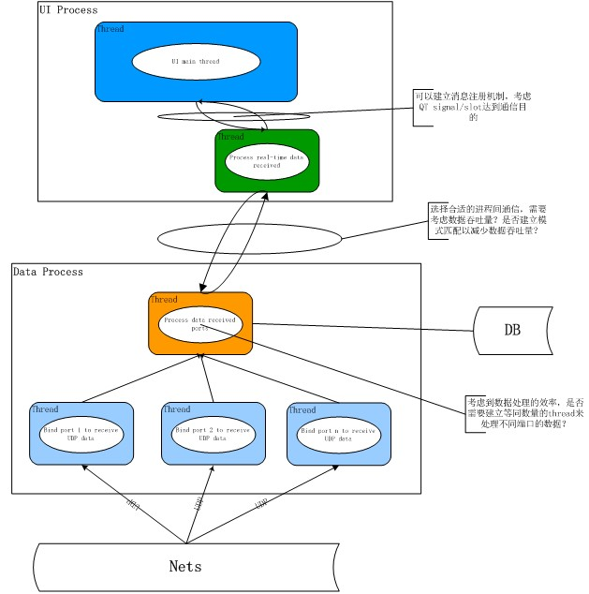

协议数据解析

ATS_REQ
条目 | 需求内容 | OWNER | man*day | 备注
1 | 根据《ATS-MSS接口说明书》理解通信应用层消息包的内容，根据消息包的内容分解出以下4类信息： 1. ATS的设备属性信息（部署位置如中央控制室或设备集中站，设备类型如冗余、工作站或服务器）； 2. 设备工作状态信息（如响应时间，处理器内存使用率等）； 3. ATS自身运行故障（如人工调整行车计划，排障调度） 4. 由于调度系统的时效性，ATS与CI、ZC，VOBC之间的指令执行效率的信息。 | 左强 | 5 | 1. 管理设备类型； 2. 管理故障原因； 3. 被监测子系统信息配置 | 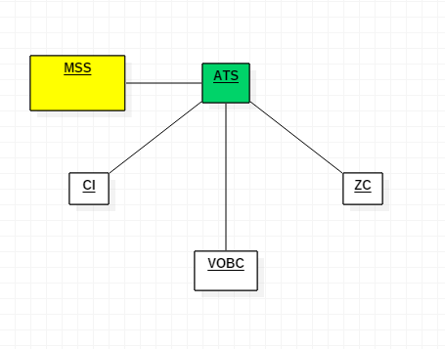
2 | 建立监控进程，将获取的数据同时写入缓存（先期自写定义，后期统一调用虚拟层的接口），用于人机层实时取值 | 左强 | 3
3 | 与数据存储的OWNER讨论以何种结构，给他建立表，数据存储的OWNER需要提供相应的数据库访问接口，用于数据存储，用于历史数据，回放及统计分析 | 左强 | 3
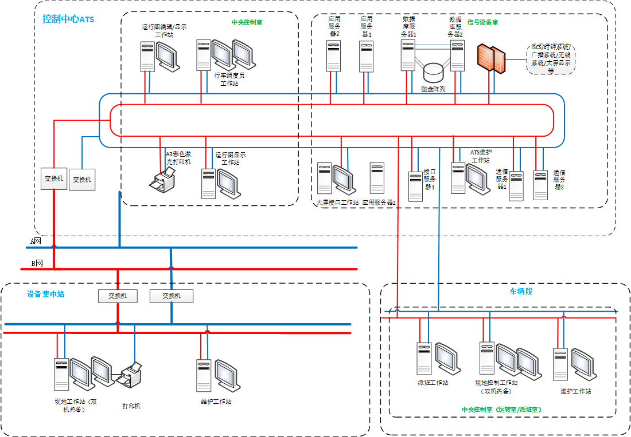
4 | ATS子系统实时跟踪时报警处理的处理（上报应用层） | 左强 | 2
5 | 给人机接口层提供统计分析的计算结果数据，整个计算过程由数据处理层处理（用于日报表，日月年曲线等） | 左强 | 5 | 尚不明确有哪些数据需要统计和处理。需要梳理且与ATS系统确认
6 | 整理和收集所涉及的设备(包括信号设备的信息和状态),建立相关的数据结构,并根据时间写入到数据库中,以建立表和条目的方式(见第三条),提取分化出ATS系统设备 | 左强/接口层 | 5 | 1. 静态设备信息配置； 2. 列车信息管理； 3. 设备拓扑管理； 4. 测量和门限管理； 5. 设备计数和计数最大值管理； 6. 资产履历管理； 7. 备品备件管理； 8. 设备查询。
7 | ATS数据仿真测试程序 | 左强 | 5
8 | 客户端程序的系统调用接口 | 左强/接口层 | 2
9 | ATS子系统日报表显示及处理(建表,画界面) | 潘春梅 | 6 | 不清楚有哪些数据
10 | ATS子系统日/月/年曲线显示及处理(建表,画界面) | 潘春梅 | 8 | 不清楚有哪些数据
11 | ATS子系统报警的显示及处理 | 潘春梅 | 3 | 统一风格
12 | ATS子系统内的电路的设备状态和布局图 | 潘春梅 | 5
13 | ATS子系统室内设备拓扑图 | 潘春梅 | 5
14 | 指定类型设备的数据统计和查询 | 潘春梅 | 5

ATS设计图
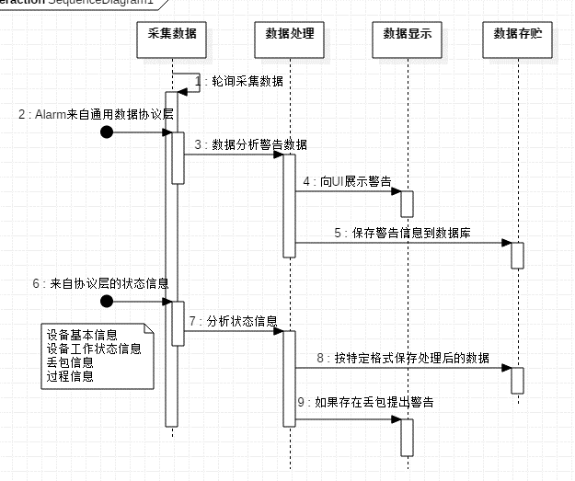
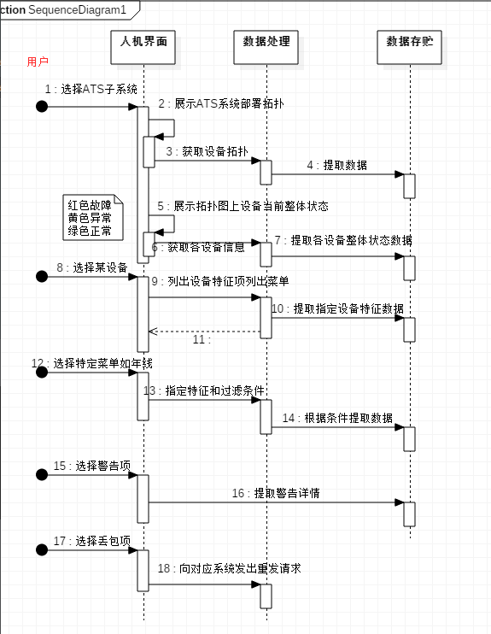
类图：

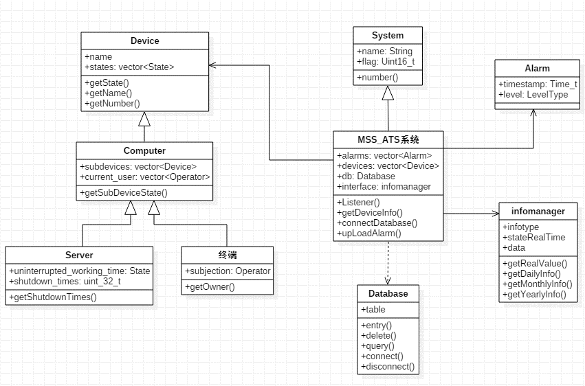

序列图（数据处理部分） | 人机接口序列图

VOBC_REQ
条目 | 需求内容 | OWNER | man*day | 备注
1 | 根据《VOBC-MSS接口说明书》理解通信应用层消息包的内容，根据消息包的内容分解出以下3类信息： 1. VOBC的设备属性信息（部署位置如所属车辆，车辆中位置，设备类型如电器开关，模拟量测量设备）； 2. 设备工作状态信息（如工作模式，开关量，模拟量状态变化及其趋势）； 3. VOBC自身运行故障（如温度过高，开关断开，设备失效，测速器异常，应答器异常，DMI故障，车载网络设备异常等） | 左强 | 5 | 1. 管理设备类型； 2. 管理故障原因； 3. 被监测子系统信息配置 | 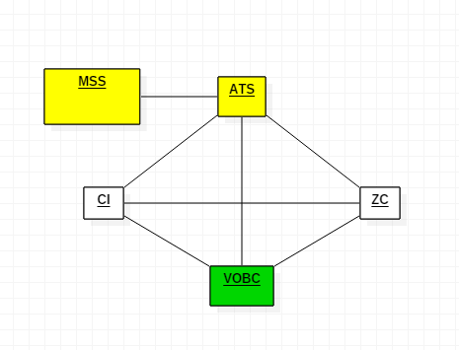
2 | 建立监控进程，将获取的数据同时写入缓存（先期自写定义，后期统一调用虚拟层的接口），用于人机层实时取值 | 左强 | 3
3 | 与数据存储的OWNER讨论以何种结构，给他建立表，数据存储的OWNER需要提供相应的数据库访问接口，用于数据存储，用于历史数据，回放及统计分析 | 左强 | 3 |  | 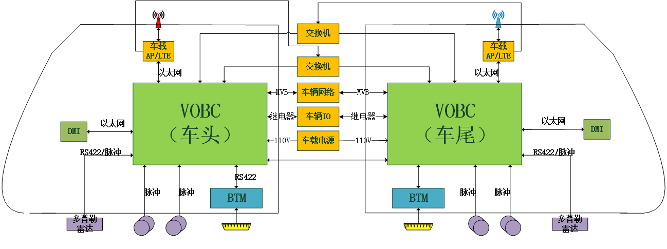
4 | VOBC子系统实时跟踪时报警处理的处理（上报应用层） | 左强 | 2
5 | 给人机接口层提供统计分析的计算结果数据，整个计算过程由数据处理层处理（用于日报表，日月年曲线等） | 左强 | 5 | 尚不明确具体数据需要统计和处理，需要与VOBC模块确认
6 | 整理和收集所涉及的设备(包括信号设备的信息和状态),建立相关的数据结构,并根据时间写入到数据库中,以建立表和条目的方式(见第三条),提取分化出VOBC系统设备 | 左强/接口层 | 5 | 1. 静态设备信息配置； 2. 列车信息管理； 3. 设备拓扑管理； 4. 测量和门限管理； 5. 设备计数和计数最大值管理； 6. 资产履历管理； 7. 备品备件管理； 8. 设备查询。 |  | 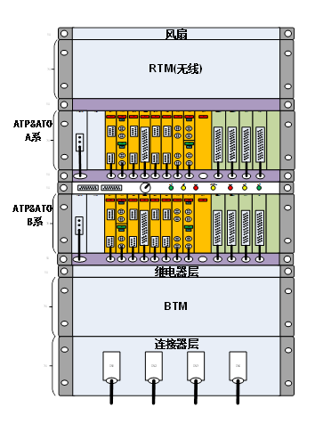
7 | VOBC数据仿真测试程序 | 左强
9 | VOBC子系统日报表显示及处理(建表,画界面) | 潘春梅 | 6 | 不清楚有哪些数据
10 | VOBC子系统日/月/年曲线显示及处理(建表,画界面) | 潘春梅 | 8 | 不清楚有哪些数据
11 | VOBC子系统报警的显示及处理 | 潘春梅 | 3 | 统一风格
12 | VOBC子系统内的电路的设备状态和布局图; | 潘春梅 | 3
13 | VOBC子系统室/车内设备拓扑图 | 潘春梅 | 3
14 | 指定类型设备的数据统计和查询 | 潘春梅 | 5

 |  |  |  |  |  | VOBC子系统平台配置示意图:

VOBC设计图
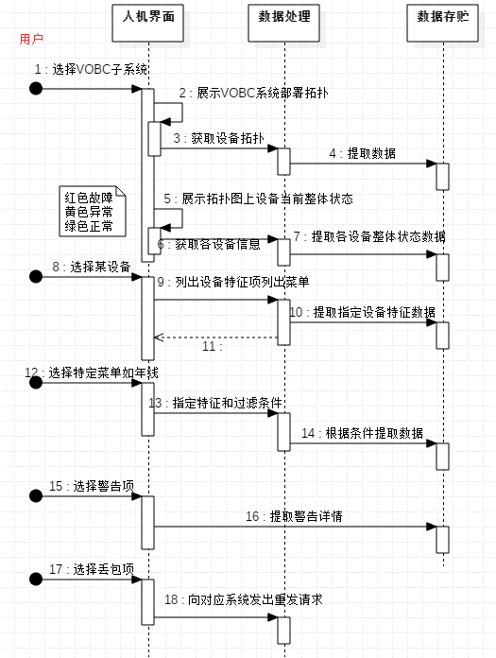
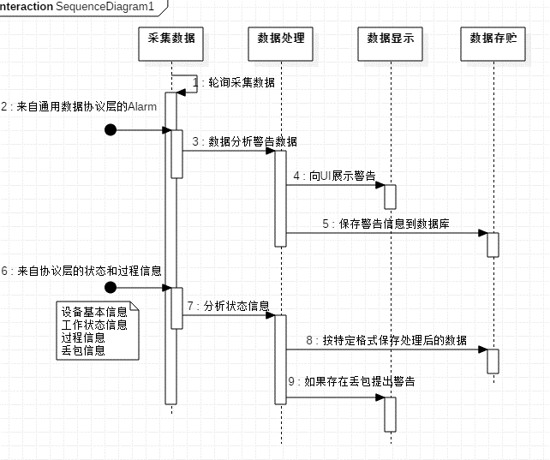
类图：

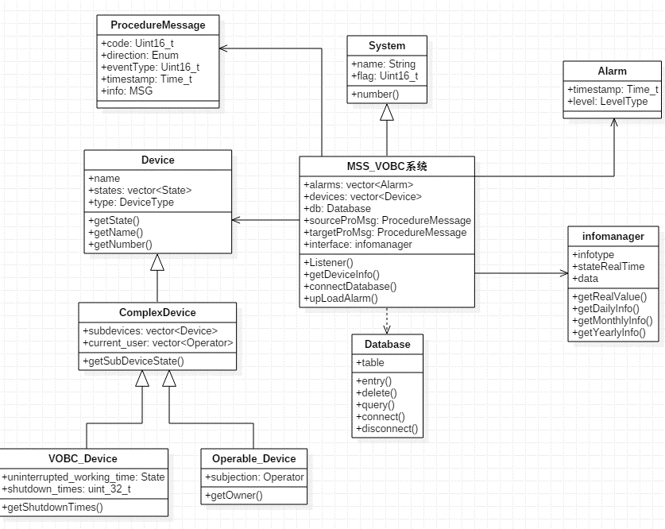

序列图（数据处理部分）
 | 人机接口序列图

CI_REQ
条目 | 需求内容 | OWNER | man*day | 备注
1 | 根据《CI-MSS接口说明书》 ，CI相关设备主要包括：计轴、信号机、道岔和转辙机、LEU、站台门、车站按钮开关指示灯，故相关信息如下： 1、轨道区段状态信息：区段占用、区段锁闭、区段空闲、保护区段状态信息 2、道岔状态信息：定位位置、反位位置、道岔单锁、道岔封锁 3、进路办理模式：人工办理模式、ATS自动办理模式 4、信号机状态信息：灭灯、绿灯、红灯、黄灯、灯丝断丝状态信息 5、站台门状态信息：打开、关闭 6、紧急关闭按钮状态信息 7、报警信息 | 周峰/钱燕 | 5 |  | 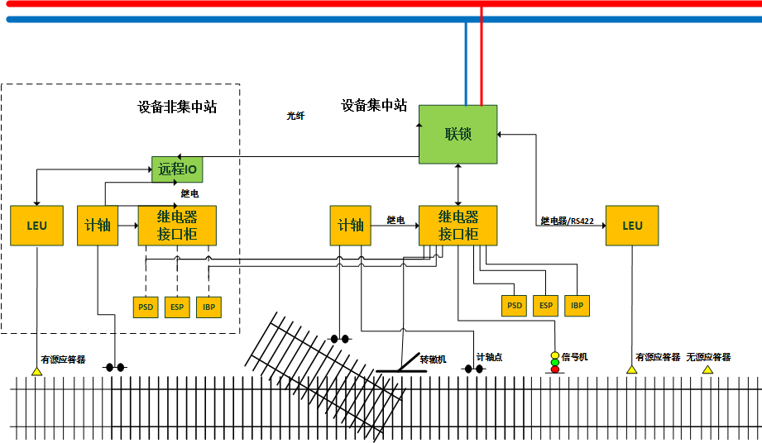
2 | 监控程序按时间顺序自动记录和储存现场设备动作情况和行车作业情况，整理和收信涉及的设备,建立相关的数据结构,写入到数据库中 | 周峰/钱燕 | 5
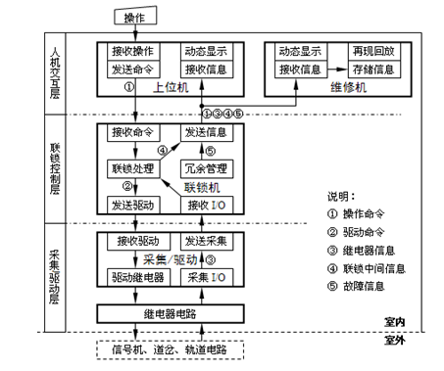
3 | 与数据存储的OWNER讨论以何种结构，给他建立表，数据存储的OWNER需要提供相应的数据库访问接口，用于数据存储，用于历史数据，回放及统计分析 | 周峰/钱燕 | 5
4 | 建立模拟数据并调试 | 周峰/钱燕 | 5
5 | CI子系统报警信息处理 | 周峰/钱燕 | 3
6 | CI子系统动态实时监控站场所有设备的状态(列车的行进状态，信号灯，岔道，站台状态) | 陆方康 | 5 | 实时数据显示
7 | CI子系统查询现场信号设备各状态的历史详细信息，信号机、道岔、设备的日/月/年曲线 | 陆方康 | 3 | 历史数据和状态查询
8 | CI系统的报警信息查询入口和界面 | 陆方康 | 2 | 报警信息查询
9 | CI子系统站场内的电路设备状态和布局图 | 陆方康 | 2 | 设备状态和布局
10 | CI子系统站场设备拓扑图 | 陆方康 | 5 | 拓扑图

CI设计图
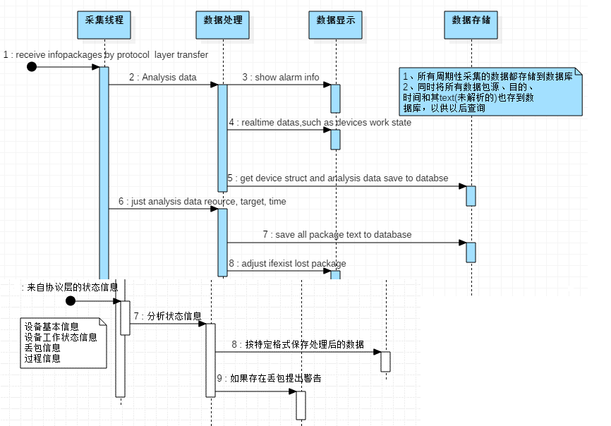
类图 | 人机接口序列图
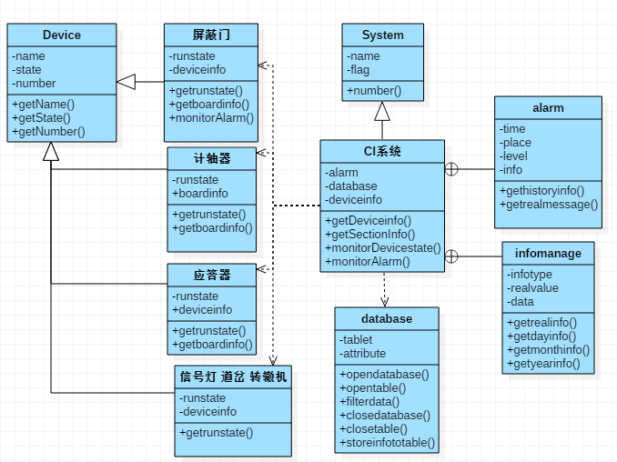
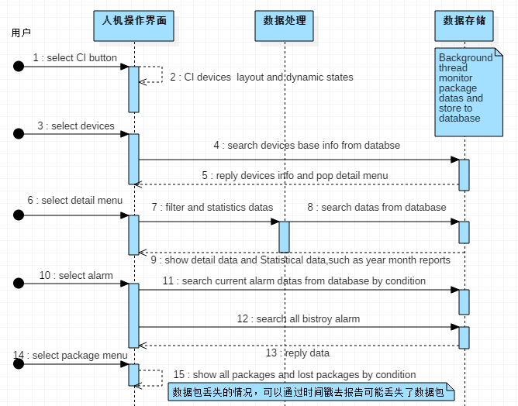

接收采集信息后的序列图

ZC_REQ
条目 | 用例 | 需求内容 | OWNER | man*day | 备注
1 | 解析接收数据 | 根据《ZC-MSS接口说明书》理解通信应用层消息包的内容，根据消息包的内容分解出以下2类信息 1. ZC的自身属性信息和ZC管辖范围内其他系统的属性信息。ZC的属性信息包括ZC编号、ZC的网络正地址、ZC的管辖起始点及其相邻ZC的对应信息 2. 列车进入或者驶出ZC的管辖范围、 对通信列车进行注册/注销管理和位置跟踪，根据列车前方进路信息、临时限速、前车位置等信息，为被控列车计算移动授权并发送，ZC的工作状态及ZC与ATS、VOBC、CI系统的通信状态 | 杨慧敏 | 3 | 1. 管理设备类型； 2. 管理故障原因； 3. 被监测子系统信息配置 |  | ZC的自身属性信息和ZC管辖范围内其他系统的属性信息。ZC的属性信息包括ZC编号、ZC的网络正地址、ZC的管辖起始点及其相邻ZC的对应信息
2 | 本地缓存数据 | 建立监控进程，将获取的数据同时写入缓存（先期自写定义，后期统一调用虚拟层的接口），用于人机层实时取值 | 杨慧敏 | 1 |  |  |  | 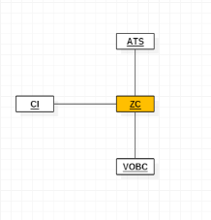
3 | 建立数据库 | 与数据存储的OWNER确定存储结构并建立数据库表，数据存储的OWNER需要提供相应的数据库访问接口，用于数据存储，历史数据，回放及统计分析 | 杨慧敏 | 2
4 | 报警处理 | ZC子系统实时跟踪时报警处理（上报应用层） | 杨慧敏 | 2
5 | 分析统计数据 | 给人机接口层提供统计分析的计算结果数据，整个计算过程由数据处理层处理 | 杨慧敏 | 3
6 | 设备统计 | 整理和收信涉及的设备(包括信号设备的信息和状态),建立相关的数据结构,并根据时间写入到数据库中,以建立表和条目的方式(见第三条),提取分化出ZC系统设备 | 杨慧敏/接口层 | 3 | 1. 静态设备信息配置； 2. 列车信息管理； 3. 设备拓扑管理； 4. 测量和门限管理； 5. 设备计数和计数最大值管理； 6. 资产履历管理； 7. 备品备件管理； 8. 设备查询。 | 人机接口考虑这些项条目
7 | 模拟数据调试 | 模拟计轴系统相关数据进行调试 | 杨慧敏、左强 | 3 |  |  | 实时 | 实时显示本区域是否被占用 以及本区域段是否可进入，工作状态
8 | 实时数据显示 | ZC子系统实时数据显示及处理(建表,画界面) | 赵吉祥 | 1 |  |  | 查询统计 | 查询统计历史事件某个区域段发生异常的情况
9 | 报警显示 | ZC子系统报警的显示及处理 | 赵吉祥 | 1
12 | 查询统计 | 提定类型设备的数据统计和查询 | 赵吉祥 | 2

ZC设计图
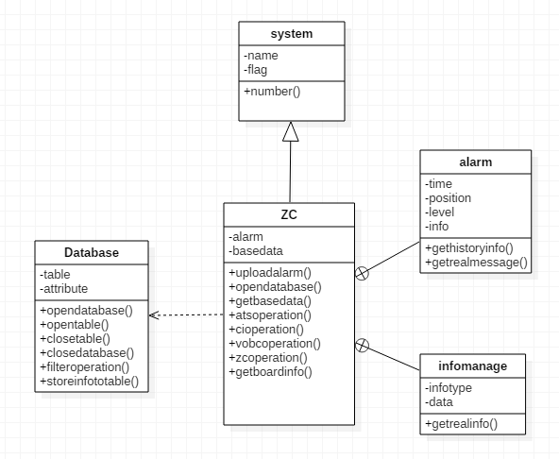

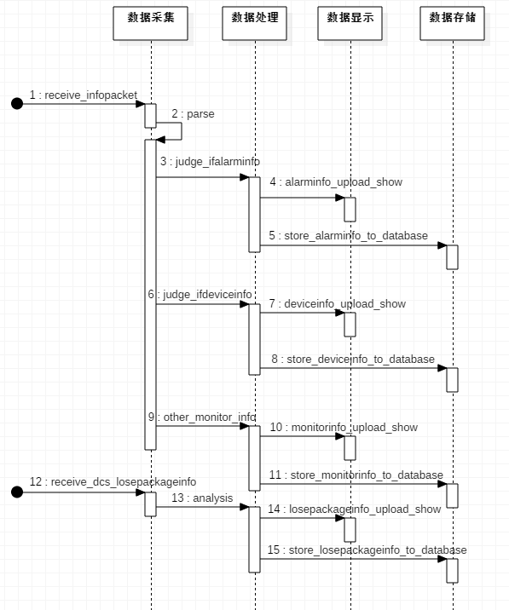
数据处理序列图

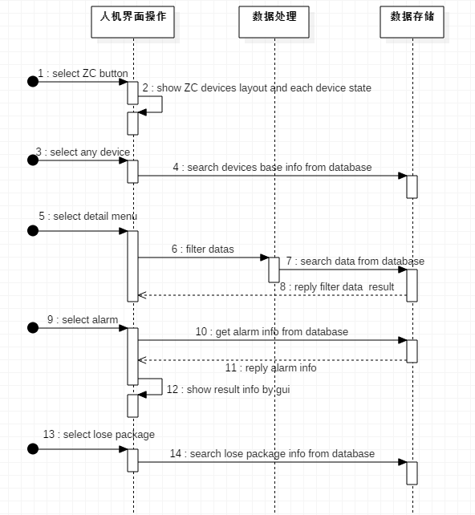
人机接口序列图

DCS_REQ
ATC信号交换机
AP接入交换机
A网骨干网交换机
非安全网络
安全网络
CBI
ZC
网管系统
串口交换机
915DCS系统3号站和4号站拓扑图 (A,B网)
无线控制器
光电电交换机
串口交换机
ISCS
CMS
PIS
B网骨干网交换机
H3C S5110-28P
MOXA NPort5100
AP接入交换机
A网骨干网交换机
网管系统
B网骨干网交换机
东土SICOM3005
AP
AP
4#站
光电交换机
串口交换机
H3C S5110-28P
MOXA NPort5100
3#站
备注：
这两台交换机在三号站，其他设备均在4号站
条目 | 需求内容 | OWNER | man*day | 备注
1 | 根据《DCS-MSS接口说明书》理解通信应用层消息包的内容，根据消息包的内容拆封判断是否为 1. DCS子系统信息，若是分解4大类信息: a) 轨旁数据接入网络，包括轨旁接入交换机、轨旁无线接入点、天线、连接线缆、供电部分设备、保护箱等设备、组件等； b) 轨旁骨干网络，包含骨干交换机、传输模块和光缆； c) 车地双向通信网络； d) 车载数据通信网络，包含车载无线网络单元、车载天线、车载网络交换机。 获取以上的网络设备连接状态和数据流量，每个网络中的物理设备编号、设备状态、（异常类型）、备用设备编号，生产厂商、使用年限、设备历史信息等数据。 2. VOBC子系统信息，若是，传递给VOBC_MSS系统做处理； | 李滔 | 10 | 1. 管理设备类型； 2. 管理故障原因； 3. 被监测子系统信息配置；
2 | 建立监控进程，将获取的数据同时写入缓存，用于人机层实时取值 | 李滔 | 3
3 | 与数据存储的OWNER讨论以何种结构建立表，数据存储的OWNER需要提供相应的数据库访问接口，用于数据存储，用于历史数据，回放及统计分析 | 李滔 | 3
4 | ＤＣＳ子系统实时跟踪报警处理的处理（上报应用层） | 李滔 | 2
5 | 给人机接口层提供统计分析的计算结果数据，整个计算过程由数据处理层处理（用于日报表，日月年曲线等） | 李滔 | 5
6 | 整理和收集涉及的设备(包括网络设备，物理设备),建立相关的数据结构,并根据时间写入到数据库中,以建立表和条目的方式(见第二条),提取分化出ＤＣＳ网络设备。 | 李滔／接口层 | 6 | 1. 静态设备信息配置； 2. 设备拓扑管理； 3. 网络设备状态管理； 4. 物理设备计数和计数最大值管理； 5. 备品备件管理； 6. 设备查询。
7 | ＤＣＳ数据仿真测试程序 | 李滔 | 8 | 涉及网络设备、多种物理设备类型
8 | DCS子系统实时数据显示及处理(建表,画界面) | 朱伟珍 | 2
9 | DCS子系统日报表显示及处理(建表,画界面) | 朱伟珍 | 2
10 | DCS子系统日/月/年曲线显示及处理(建表,画界面) | 朱伟珍 | 2
11 | DCS子系统报警的显示及处理 | 朱伟珍 | 2
12 | DCS子系统内的(A&B网)的设备状态和布局图 | 朱伟珍 | 5
13 | DCS子系统设备拓扑图 | 朱伟珍 | 5
14 | 特定类型设备的数据统计和查询 | 朱伟珍 | 3
15 | DCS子系统中AP、交换机树状分布图

 |  |  |  |  | 车地通信系统模型

DCS设计图
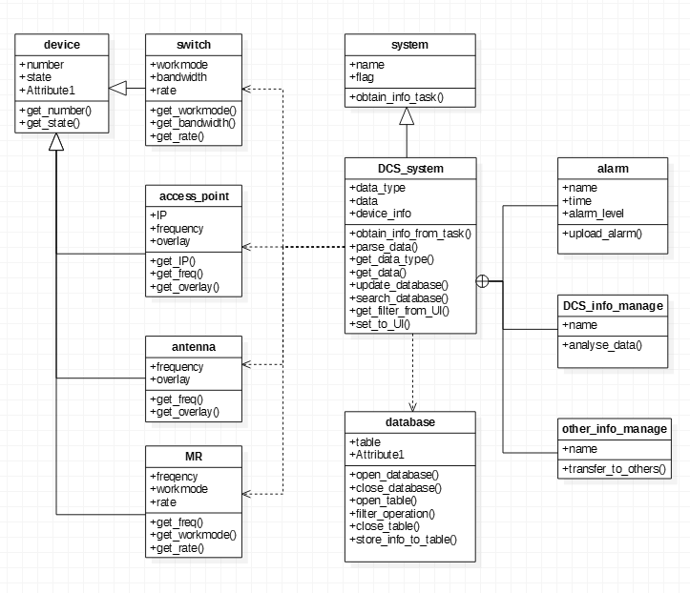

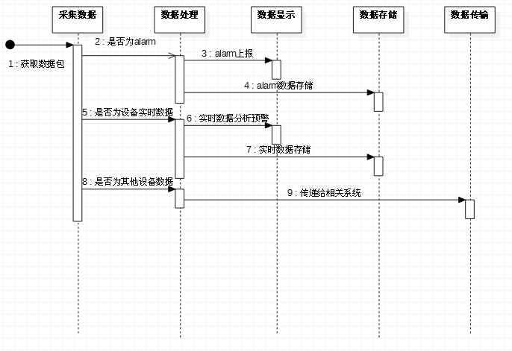

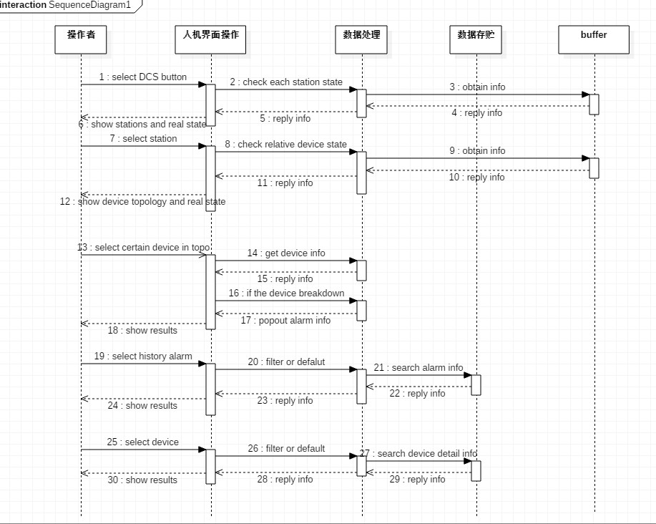

电源屏_REQ
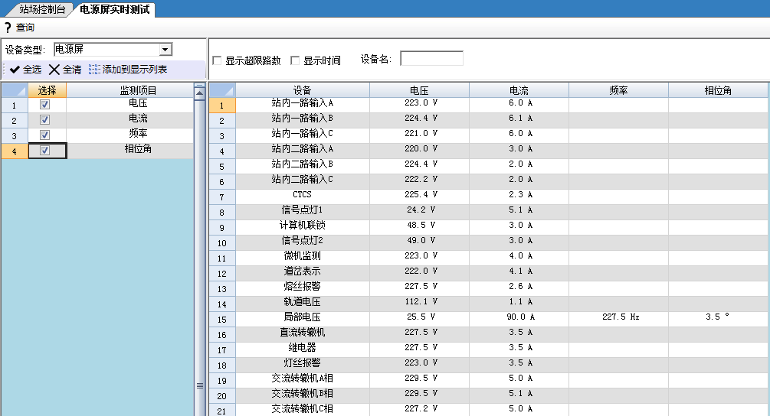
条目 | 需求内容 | OWNER | man*day | 备注
1 | 根据《电源-MSS接口说明书》理解通信应用层消息包的内容，根据消息包的内容分解出不同的设备的电流/电压/频率/相位等值，设备信息，运行状态，电源屏的报警信息；外网质量信息（电压、电流、功率等），供应商信息，运行状态，报警信息；USP及其电池的状态（可能涉及外部输入电压等供电信息，电池本身的设备编号、厂家信息、备用品信息、投入使用时间及推荐使用年限；电池当前的储能信息等），运行状态，低电报警信息等；建立对应结构体（电源屏为例：时间/设备类型/设备号电流/电压/频率/相位/精度要求/采样周期)等 | 蒋琛 | 4 | 考虑可能接收到的电源屏、usp、外网本身属性(标号厂家/供应商之类基本不变的信息)，相关基础数据（电流电压之类的），运行状态（on/off/active/standby/normal/abnormal）以及其可能发出的报警（电源屏系统传来的），这三模块四大类信息
2 | 建立监控进程，将获取的数据同时写入缓存（先期自写定义，后期统一调用虚拟层的接口），用于人机层实时取值 | 蒋琛 | 2
3 | 对电源屏涉及到的所有设备进行统计归类 | 蒋琛 | 3
4 | 与数据存储的OWNER讨论以何种结构，给他建立表所属的数据结构体，数据存储的OWNER需要提供相应的数据库访问接口，用于数据存储，用于历史数据，回放及统计分析 | 蒋琛 | 3 |  | 实时
5 | 对于基础数据（电池电压等）与额定要求数据进行比较，超出相应的标准报警处理（上报应用层）；定期（比如每月）检测设备属性（例如使用寿命到了之类的），异常上报标准处理；收到电源屏的报警信息拆分封装后上报对应标准报警处理 | 蒋琛 | 2 | 基础数据信息/属性信息可以在本模块比较并进行相应报警；报警信息拆封上报；在报警自定义title标注报警源是本系统还是外系统来提示可能出现的同事件异系统报警
6 | 给人机接口层提供统计分析的计算结果数据，整个计算过程由数据处理层处理（用于日报表，日月年曲线等） | 蒋琛 | 3
7 | 数据仿真测试 | 蒋琛 | 4
8 | 电源屏实时数据显示及处理(建表,画界面) | 朱伟珍 | 2
9 | 电源屏日报表显示及处理(建表,画界面) | 朱伟珍 | 2
10 | 电源屏日/月/年曲线显示及处理(建表,画界面) | 朱伟珍 | 2
11 | 电源屏报警的显示及处理 | 朱伟珍 | 2
12 | 电源屏电路的设备及拓扑图 | 朱伟珍 | 5
13 | 指定类型设备的数据统计和查询 | 朱伟珍 | 5
13 | 与站机相关的电源屏处理事件 | 蒋琛/朱伟珍 | 3

 |  |  |  |  | 日报表 | 记录一天中电源屏设备的最大值，最小值，平均值及其对应的时间点

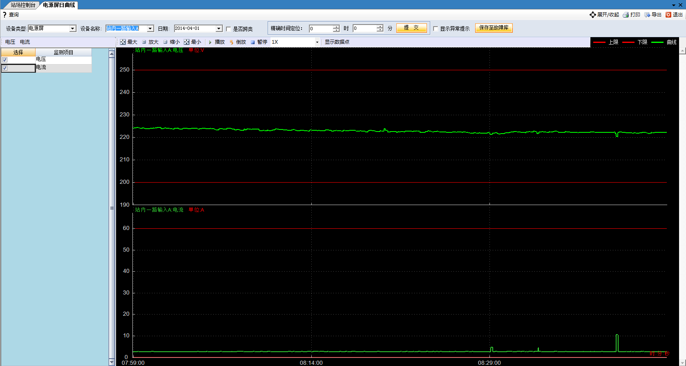
 |  |  |  |  | 日曲线 | 以秒为单位，将各电源屏值以曲线的形式显示出来。如2014年4月1日8:00:00起的日曲线，

 |  |  |  |  | 月曲线 | 以日为单位，记录电源屏设备在一个月内的状态，包括最大值月曲线，最小值月曲线，平均值月曲线，2014年4月电源屏模拟量（站内I路输入A相电压）的月曲线 | 

 |  |  |  |  | 年曲线 | 以日为单位，记录一年内设备的工作状态。包括最大值年曲线，最小值年曲线，平均值年曲线，2014年电源屏模拟量（站内II路C相电压）的年曲线 | 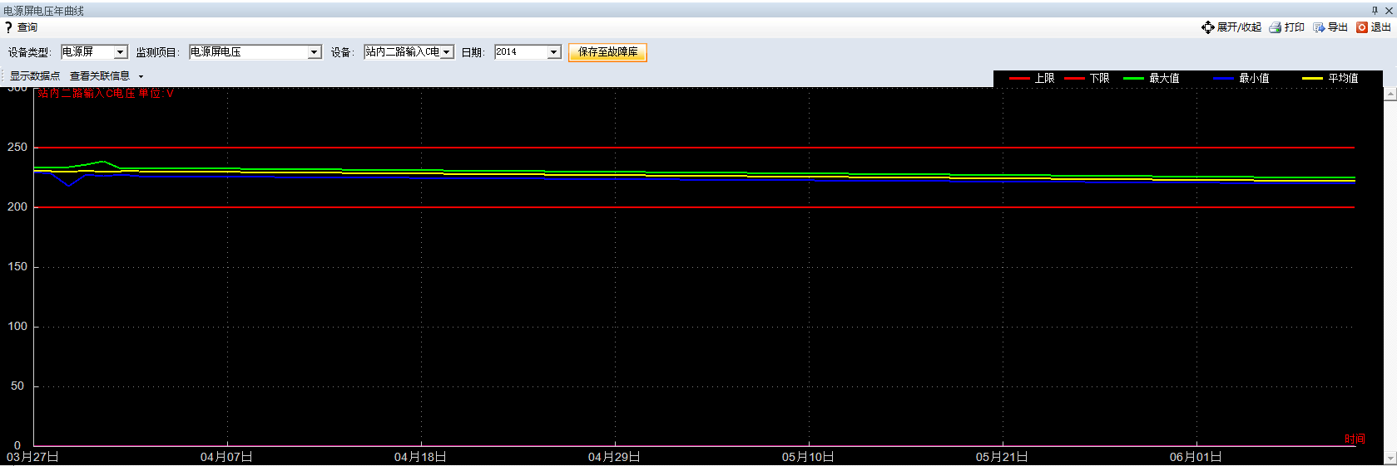

电源屏设计图
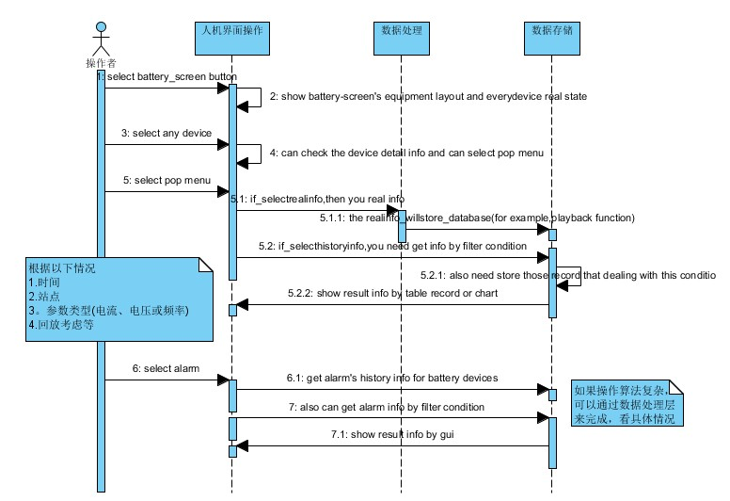
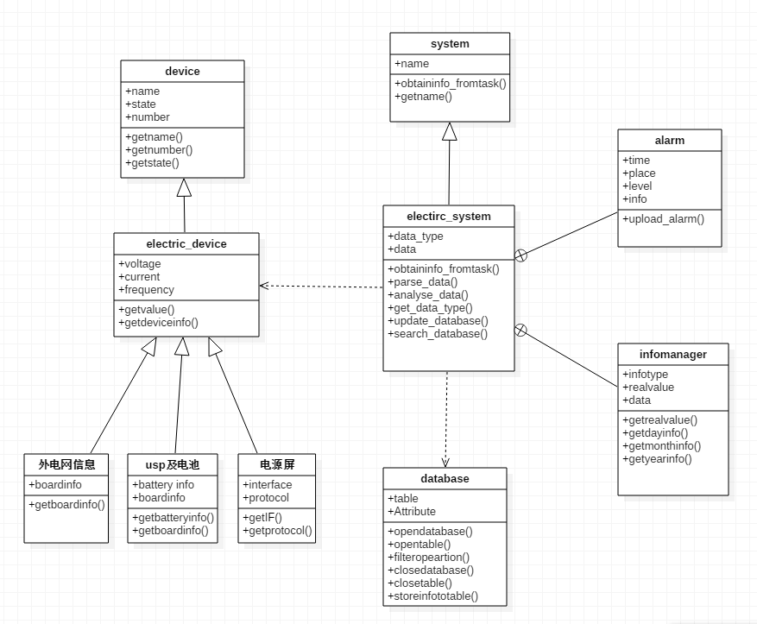
类图 |  | 接收采集信息后的序列图

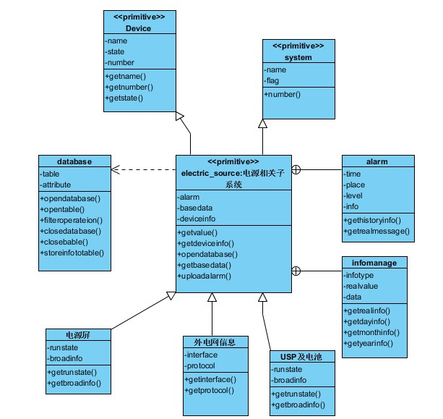
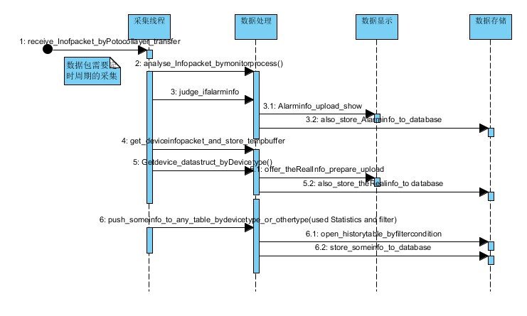

 | 人机接口下来的序列图

